Solicitud gráfica
 | Área: | Ciencias Naturales |  |  | Fecha:
 | Grado: | 8 |  |  | 2015-12-15
 | Título del tema: | Las partes de la neurona |  |  | ¿Cuaderno de estudio o recurso? | Recurso
 | Editor: | Miguel Aljure |  |  | Motor del recurso | F8

 | Código guión o recurso: | CN_08_01_REC10 | ← Para determinar este código, visite la hoja de Ayuda
 |  |  |  |  | ESPECIFICACIÓN DE ARCHIVOS A ENTREGAR
Núm. | Archivo Shutterstock o ruta en web | Imagen para: | Tipo | Ubicación de la imagen en el recurso F8 | Nombre imagen SMALL | Tamaño imagen SMALL | Nombre imagen ZOOM | Tamaño imagen ZOOM | Descripción | Observaciones
IMG01 | 188918981 | Recurso F8 | Ilustración | Contenido | CN_08_01_REC10_IMG01.jpg | 643 x 450 px |  |  |  | 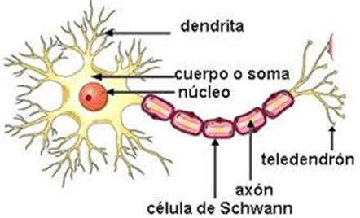 Hacer el fondo menos opaco. Eliminar los 5 cubitos azules que se ven sobre el axón, que es la rama larga de la neurona. Debe quedar sólo el tubo azul que es el axón. Se señalan las dendritas, el soma y el axón, según la imagen que se muestra. No señalar o nombrar el núcleo, células de Schwann o el teledendrón.
IMG02 | 188918981 | Recurso F8 | Ilustración | Contenido | CN_08_01_REC10_IMG02.jpg | 643 x 450 px |  |  |  | Resaltar el “soma”, basándose en la imagen 1.
IMG03 | 188918981 | Recurso F8 | Ilustración | Contenido | CN_08_01_REC10_IMG03.jpg | 643 x 450 px |  |  |  | Resaltar las “dendritas”, basándose en la imagen 1.
IMG04 | 188918981 | Recurso F8 | Ilustración | Contenido | CN_08_01_REC10_IMG04.jpg | 643 x 450 px |  |  |  | Resaltar el “axón”, basándose en la imagen 1.

